¿Necesito un sistema “DAM”
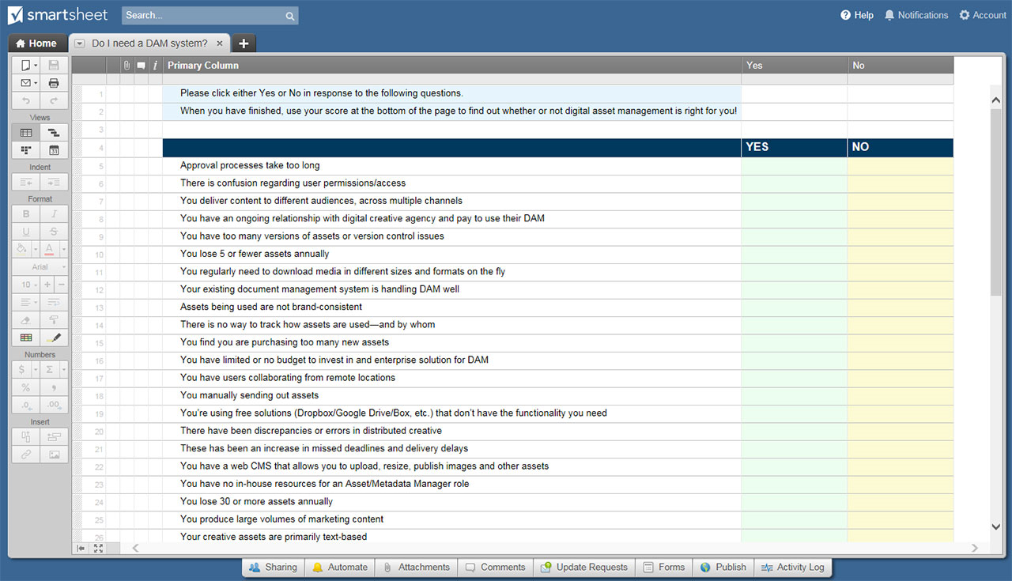
¿NECESITO UN SISTEMA “DAM”? HOJA DE CÁLCULO

¿NECESITO UN SISTEMA “DAM”? HOJA DE CÁLCULO
N.º | PREGUNTA DE EVALUACIÓN | NO | SÍ | PUNTOS DEL SÍ
1 | Los procesos de aprobación tardan demasiado | X |  | 3
2 | Existe confusión con respecto a los permisos/accesos de usuario |  | X | 5
3 | Entrega contenido a diferentes audiencias, en varios canales |  |  | 5
4 | Tiene una relación continua con la agencia creativa digital y paga por usar su DAM |  |  | 1
5 | Tiene demasiadas versiones de activos o problemas de control de versiones |  |  | 5
6 | Pierde 5 o menos activos anualmente |  |  | 3
7 | Con regularidad, necesita descargar medios de diferentes tamaños y formatos sobre la marcha |  |  | 5
8 | Su sistema de administración de documentos existente maneja bien la DAM |  |  | 1
9 | Los activos que se utilizan no son coherentes con la marca |  |  | 5
10 | No hay forma de hacer un seguimiento de cómo se utilizan los activos y quiénes los utilizan |  |  | 5
11 | Descubre que está comprando demasiados activos nuevos |  |  | 5
12 | Tiene presupuesto limitado o no tiene un presupuesto para invertir en una solución empresarial para DAM |  |  | 1
13 | Tiene usuarios que colaboran desde ubicaciones remotas |  |  | 3
14 | Envía activos manualmente |  |  | 3
15 | Utiliza soluciones gratuitas (Dropbox/Google Drive/Box, etc.) que no tienen la funcionalidad que necesita |  |  | 3
16 | Se produjeron discrepancias o errores en la creatividad distribuida |  |  | 5
17 | Se produjo un aumento del incumplimiento de los plazos y de las demoras en la entrega |  |  | 3
18 | Tiene un CMS web que le permite cargar, cambiar el tamaño, publicar imágenes y otros activos |  |  | 1
19 | No dispone de recursos internos para un rol de gestor de activos/metadatos |  |  | 1
20 | Pierde 30 o más activos anualmente |  |  | 5
21 | Produce grandes volúmenes de contenido de marketing |  |  | 5
22 | Sus activos creativos están basados principalmente en texto |  |  | 1
TOTAL DE PUNTOS: Las respuestas del "NO" acumulan cero puntos

RESULTADOS DE LA EVALUACIÓN BASADOS EN EL TOTAL DE PUNTOS

De 1 a 5 puntos: Parece que cuenta con soluciones manuales que actualmente satisfacen la mayoría de (o todas) sus necesidades. Aún no está listo para DAM.

De 6 a 24 puntos: Puede estar listo para una solución de DAM, o tal vez no. El factor determinante probablemente será el costo: ¿Pierde una cantidad significativa de dinero cada año debido a ineficiencias en la gestión de los activos? ¿Puede su organización pagar una solución de DAM empresarial y el personal requerido para administrarla? Si su respuesta a cualquiera de estas preguntas es “NO”, probablemente pueda retrasar la compra de un sistema de DAM en este momento.

25 puntos o más: Su organización tiene requisitos sólidos en torno a la producción y entrega de activos digitales. ¡Necesita un sistema DAM!

HAGA CLIC AQUÍ PARA CREAR ¿NECESITO UN SISTEMA “DAM”? PLANTILLAS DE HOJAS DE CÁLCULO EN SMARTSHEET

